Consolidated
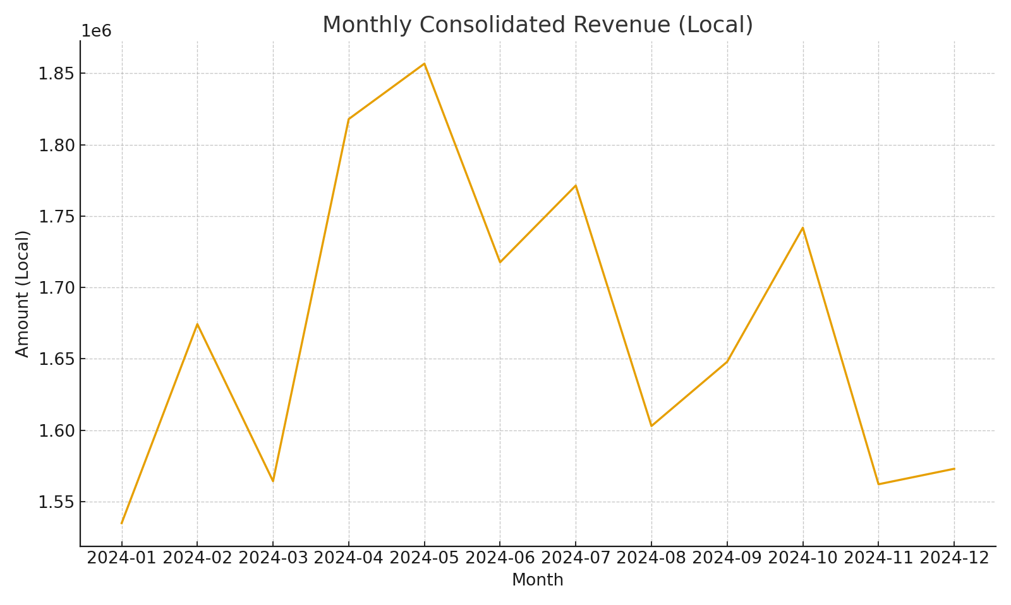
Summary note: Consolidated totals by account in USD (uses SUMIFS and XLOOKUP on FX)
Account | Total Local (SUMIFS) | Avg FX Rate (illustrative) | USD Amount (calc)
4000-Revenue | 20065286.65 | 0.82152485741 | 20065286.65
5000-COGS | -20898364.34 | 0.82152485741 | -20898364.34
6000-Opex | -20540955.51 | 0.82152485741 | -20540955.51
6100-R&D | -19983028.78 | 0.82152485741 | -19983028.78
6200-S&M | -20199492.6 | 0.82152485741 | -20199492.6
7000-Other | -20414589.47 | 0.82152485741 | -20414589.47

 |  |  |  | Consolidated_image_001 – Line chart of monthly consolidated revenue

